CASAS AGUILAR FABRICIO
1.CONCEPTO DEL DIAGRAMA DE GANTT
El diagrama de Gantt es una herramienta para planificar y programar tareas a lo largo de un período determinado. Gracias a una fácil y cómoda visualización de las acciones previstas, permite realizar el seguimiento y control del progreso de cada una de las etapas de un proyecto y, además, reproduce gráficamente las tareas, su duración y secuencia, además del calendario general del proyecto.
Se trata de una herramienta desarrollado por Henry Laurence Gantt en la década de 1910 en el que ideo un método para representar diferentes funciones o tareas en unidades de tiempo con barras horizontales indicando el tiempo necesario para desempeñar dicha tarea. Por tanto estamos hablando de una técnica gráfica con el fin de mejorar la visibilidad de los programas de producción señalando y remarcando cada unidad mínima de trabajo con los tiempos necesarios para culminarlo
2. APLICACIONES
NOMBRE : FABRICIO DENILSON CASAS AGUILAR PARALELO :6-A1
 | 3.DIAGRAMA DE GANTT DE NUESTRO PROYECTO HTML
 | N0 DE ACTIVIDAD | INICIO | FINAL | 2020-06-03 | 2020-06-04 | 2020-06-05 | 2020-06-06 | 2020-06-07 | 2020-06-08 | 2020-06-09 | 2020-06-10 | 2020-06-11 | 2020-06-12 | 2020-06-13 | 2020-06-14 | 2020-06-15 | 2020-06-16 | 2020-06-17 | 2020-06-18 | 2020-06-19 | 2020-06-20 | 2020-06-21 | 2020-06-22 | 2020-06-23 | 2020-06-24 | 2020-06-25 | 2020-06-26 | 2020-06-27 | 2020-06-28 | 2020-06-29 | 2020-06-30 | 2020-07-01
 | crear nuestro proyecto con las estructuras basicas e etiquetas | 2020-06-03 | 2020-06-04
 | Crear nuestro menu en la pantalla de inicio | 2020-06-04 | 2020-06-04
 | diseñar el color , la forma a nuestra pantalla de inicio | 2020-06-05 | 2020-06-06
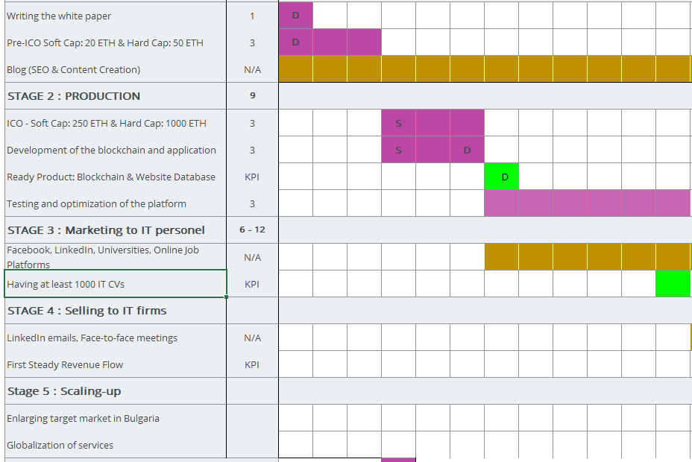
 | poner etiquetas a cada uno de nuestras carpetas del menu | 2020-06-06 | 2020-06-07
 | colocar animaciones a la pantalla de inicio | 2020-06-07 | 2020-06-08
 | poner un audio de fondo en la pantalla de inicio | 2020-06-08 | 2020-06-08
 | poner y buscar imágenes en la pantalla de inicio | 2020-06-09 | 2020-06-09
 | crear una carpeta con el nombre emprendimientoen en el menu | 2020-06-10 | 2020-06-10
 | colocar los atributos e etiquetas que se necesita en la carpeta de emprendimiento | 2020-06-11 | 2020-06-11
 | en la carpeta de emprendimiento colocar los diseños adecuados | 2020-06-12 | 2020-06-12
 | poner imágenes en la carpeta de emprendimiento | 2020-06-13 | 2020-06-13
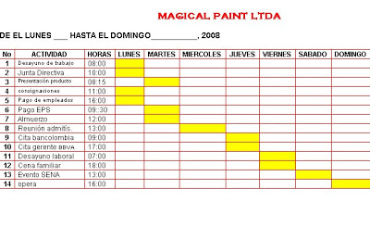
 | poner animaciones en la carpeta de emprendimiento | 2020-06-14 | 2020-06-14
 | crear diferentes carpetas en la carpeta de emprendimiento | 2020-06-15 | 2020-06-15
 | poner las etiquetas y atributos en todas las carpetas de emprendimiento | 2020-06-16 | 2020-06-16
 | poner imágenes y diseños en todas las carpetas de emprendimiento | 2020-06-17 | 2020-06-17
 | colocar animaciones en todas las carpetas de emprendimiento | 2020-06-18 | 2020-06-18
 | crear un a carpeta en el menu con el nombre de cocomo | 2020-06-19 | 2020-06-19
 | poner los atributos e etiquetas correctos en cocomo | 2020-06-20 | 2020-06-20
 | codificar un enlace directo | 2020-06-21 | 2020-06-21
 | crear un a carpeta en el menu con el nombre de excel | 2020-06-22 | 2020-06-22
 | poner los atributos e etiquetas correctos en excel | 2020-06-23 | 2020-06-23
 | codificar un enlace directo | 2020-06-24 | 2020-06-24
 | crear un a carpeta en el menu con el nombre de blog | 2020-06-25 | 2020-06-25
 | poner los atributos e etiquetas correctos en blog | 2020-06-26 | 2020-06-26
 | codificar un enlace directo | 2020-06-27 | 2020-06-27
 | poner fondo de color en todas la carpetas | 2020-06-28 | 2020-06-28
 | diseñar un modelo en la pantalla de incio con nuestro logotipo | 2020-06-29 | 2020-06-29
 | revisar los ultimos detalles de la presentacion Y hacer correr el proyecto | 2020-06-30 | 2020-06-30
 | presentacion de proyecto HTML | 2020-07-01 | 2020-07-01

